面积表
重庆景尚置业有限公司房屋销售明细台账
序号 | 物业类型 | 楼号 | 房号
 |  |  |  |  | 建筑预测面积 | 建筑实测面积 | 建筑单价 | 售价
 |  |  |  | 楼层 | 平方米 | 平方米 | 元/平方米 | 元/平方米
1 | 商铺 | 6幢 | 6幢附1-3号 | 1层 | 99.97 |  | 38063.00 | 3,805,147.00
2 | 商铺 | 6幢 | 6幢附1-12号 | 1层 | 51.20 |  | 41951.00 | 2,147,885.00
3 | 商铺 | 6幢 | 6幢附1-13号 | 1层 | 58.95 |  | 38920.00 | 2,294,354.00
4 | 商铺 | 6幢 | 6幢附1-14号 | 1层 | 123.73 |  | 29267.00 | 3,621,186.00
5 | 商铺 | 6幢 | 6幢附1-16号 | 1层 | 35.90 |  | 65097.00 | 2,336,982.00
6 | 商铺 | 6幢 | 6幢附1-18号 | 1层 | 57.95 |  | 58769.00 | 3,405,670.00
7 | 商铺 | 6幢 | 6幢附1-29号 | 1层 | 125.49 |  | 28599.00 | 3,588,828.00
8 | 商铺 | 6幢 | 6幢附1-33号 | 1层 | 68.84 |  | 40854.00 | 2,812,357.00
9 | 商铺 | 6幢 | 6幢附1-34号 | 1层 | 66.65 |  | 41032.00 | 2,734,804.00
10 | 商铺 | 6幢 | 6幢附1-35号 | 1层 | 87.48 |  | 43156.00 | 3,775,273.00
11 | 商铺 | 6幢 | 6幢附2-1号 | 2层 | 94.20 |  | 38190.00 | 3,597,466.00
12 | 商铺 | 6幢 | 6幢附2-2号 | 2层 | 57.22 |  | 40238.00 | 2,302,428.00
13 | 商铺 | 6幢 | 6幢附2-3号 | 2层 | 84.33 |  | 32402.00 | 2,732,438.00
14 | 商铺 | 6幢 | 6幢附2-4号 | 2层 | 37.16 |  | 42365.00 | 1,574,284.00
15 | 商铺 | 6幢 | 6幢附2-6号 | 2层 | 42.98 |  | 44051.00 | 1,893,329.00
16 | 商铺 | 6幢 | 6幢附2-7号 | 2层 | 72.44 |  | 37319.00 | 2,703,381.00
17 | 商铺 | 6幢 | 6幢附2-8号 | 2层 | 74.88 |  | 37232.00 | 2,787,930.00
18 | 商铺 | 6幢 | 6幢附2-9号 | 2层 | 74.88 |  | 37232.00 | 2,787,930.00
19 | 商铺 | 6幢 | 6幢附2-10号 | 2层 | 74.88 |  | 37232.00 | 2,787,930.00
20 | 商铺 | 6幢 | 6幢附2-11号 | 2层 | 74.88 |  | 37832.00 | 2,832,825.00
21 | 商铺 | 6幢 | 6幢附2-13号 | 2层 | 70.83 |  | 40974.00 | 2,902,196.00
22 | 商铺 | 6幢 | 6幢附2-14号 | 2层 | 62.26 |  | 37376.00 | 2,327,044.00
23 | 商铺 | 6幢 | 6幢附2-15号 | 2层 | 65.99 |  | 36367.00 | 2,399,826.00
24 | 商铺 | 6幢 | 6幢附2-16号 | 2层 | 138.23 |  | 31488.00 | 4,352,605.00
25 | 商铺 | 6幢 | 6幢附2-17号 | 2层 | 74.53 |  | 33650.00 | 2,507,950.00
26 | 商铺 | 6幢 | 6幢附2-30号 | 2层 | 49.96 |  | 30888.00 | 1,543,186.00
27 | 商铺 | 6幢 | 6幢附2-31号 | 2层 | 94.98 |  | 31919.00 | 3,031,652.00
28 | 商铺 | 6幢 | 6幢附3-3号 | 3层 | 66.58 |  | 23213.00 | 1,545,490.00
29 | 商铺 | 6幢 | 6幢附3-31号 | 3层 | 115.15 |  | 21030.00 | 2,421,566.00
 |  |  |  |  | 2,202.52 |  |  | 79,553,942.00
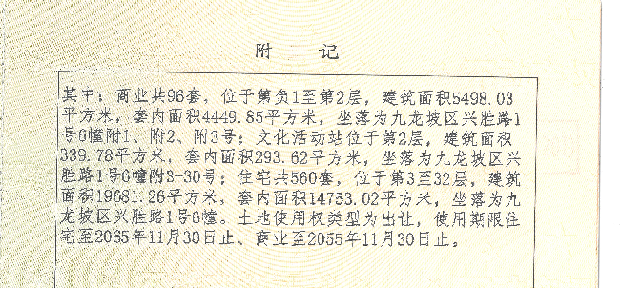

Sheet2
